Sheet1
バイオガス中のCO2分離・回収と微細藻類培養への利用技術 効果算定ツール
（出典：同技術 導入ガイドライン（案） 第３章 導入検討）

 | ：数値入力セル
 | ：計算セル

諸元値一覧
記号 | 項目 | 単位 | 数値 | 備考 |  | ＜参考１＞
x | 日最大水量 | m3/日 | 50,000 |  |  | 微細藻類の市場調査に向けた用途と法規制等との関係
z | 微細藻類想定売却価格 | 千円/kg | 30 | ＜参考１＞を参考に、利用方法や市場規模、加工コストを調査して想定する。 |  | （ガイドライン（案）図3-12）
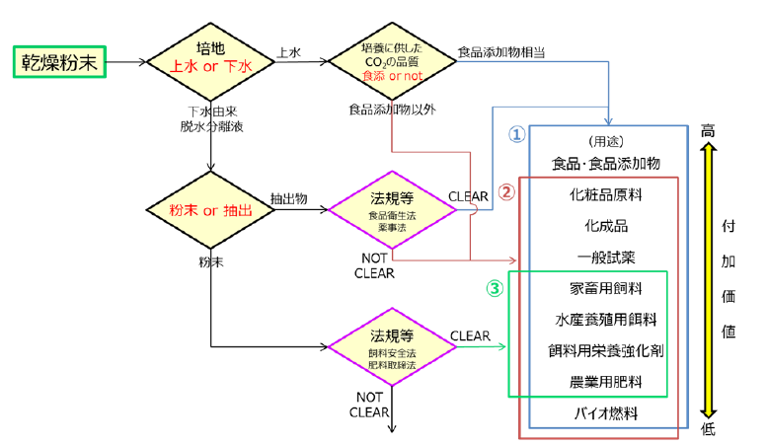
Q | 微細藻類培養液供給量 | m3/日 | 381 | ＜参考２＞から、Q=(0.00254・x)×3とする。
CinN | 培養液中のNH4-N濃度 | mg/L | 450 | 脱水分離液中の濃度の3分の1の値を入力する。（デフォルト値は実証研究における値。）
CinP | 培養液中のPO4-P濃度 | mg/L | 40 | 脱水分離液中の濃度の3分の1の値を入力する。（デフォルト値は実証研究における値。）
CrN | 藻体によるNH4-N除去率 | % | 10 | 実証研究において7日間培養した場合：平均10%
CrP | 藻体によるPO4-P除去率 | % | 100 | 実証研究において7日間培養した場合：平均100%

（１）経費回収年
１）建設費
項目 | 施設 | 単位 | 費用関数 | 値 | 備考
建設費 | 微細藻類培養施設 | 百万円 | y=127・x0.397 | 9,317 | A1
 | CO2分離回収施設 | 百万円 | y=1.49・x0.557 | 617 | A2
 | 汚泥可溶化施設 | 百万円 | y=0.00294・x＋179 | 326 | A3

２）維持管理費
項目 | 施設 | 単位 | 費用関数 | 値 | 備考
維持管理費 | 微細藻類培養施設 | 百万円/年 | y=0.0897・x0.846 | 847 | B1 | ＜参考２＞
 | CO2分離回収施設 | 百万円/年 | y=0.0233・x0.632 | 22 | B2 | モデルケースにおけるCO2分離回収量と、これを全量微細藻類培養に使用した場合に必要となる脱水分離液量
 | 汚泥可溶化施設 | 百万円/年 | y=0.000134・x＋11.7 | 18 | B3 | （ガイドライン（案）表3-2）
 |  |  |  |  |  | 下水処理水量 | CO2量 | 脱水分離液量
３）収益 |  |  |  |  |  |  |  | 発生量 | 微細藻類培養量 | 未使用量
項目 |  | 単位 | 費用関数 | 値 | 備考 | m3/日 | Nm3/日 | m3/日 | m3/日 | m3/日
有価物売却益 | 微細藻類売却 | 百万円/年 | y=(0.00151・x－0.0606)・z | 2,263 | C1 | 10,000 | 249 | 50 | 26 | 24
 | メタンガス売却 | 百万円/年 | y=0.00111・x | 56 | C2 | 30,000 | 746 | 150 | 76 | 74
ユーティリティ使用量削減効果 | 汚泥温度上昇による重油使用量削減 | 百万円/年 | y=0.0000539・x | 3 | C3 | 50,000 | 1,243 | 250 | 127 | 123
 |  |  |  |  |  | 100,000 | 2,486 | 500 | 254 | 246
４）経費回収年 |  |  |  |  |  | ※CO2量は汚泥可溶化技術を適用して消化ガス発生量を増加させた場合。
項目 |  | 単位 | 費用関数 | 値 | 備考 | 微細藻類培養には脱水分離液を3倍希釈して使用する。
建設費 |  | 百万円 | － | 10,261 | A=A1+A2+A3
維持管理費 |  | 百万円/年 | － | 888 | B=B1+B2+B3
収益 |  | 百万円/年 | － | 2,321 | C=C1+C2+C3
経費回収年 |  | 年 | － | 7 | D=A÷(C-B)

（２）エネルギー
項目 |  | 単位 | 簡易算定式 | 値 | 備考
エネルギー使用量 |  | GJ/年 | y=7.66・x | 383,000 | E1
エネルギー創出量 |  | GJ/年 | y=0.0568・x | 2,840 | E2
エネルギー使用量削減効果 |  | GJ/年 | y=0.0232・x | 1,160 | E3
エネルギー使用量（トータル） |  | GJ/年 | － | 379,000 | E4=E1-E2-E3

（３）温室効果ガス
項目 |  | 単位 | 簡易算定式 | 値 | 備考
温室効果ガス排出量 |  | t-CO2/年 | y=0.475・x | 23,750 | F1
温室効果ガス削減量 |  | t-CO2/年 | y=0.0052・x | 260 | F2
温室効果ガス有効利用量 |  | t-CO2/年 | y=0.0026・x | 130 | F3
温室効果ガス排出量（トータル） |  | t-CO2/年 | － | 23,360 | F4=F1-F2-F3

（４）窒素・りん削減
項目 |  | 単位 | 計算式 | 値 | 備考
NH4-N除去量 |  | kg/d | y=Q×CinN×CrN÷103 | 1,715 | LN
PO4-P除去量 |  | kg/d | y=Q×CinP×CrP÷103 | 1,524 | LP

